G1 repartition financements
Graphique 1 – Répartition des financements du Plan de relance
Source : Dossier de presse du PLF 2021

 |  |  |  | État
 |  |  |  | 86 €
 | Bpifrance | Banque des territoires | ASSO |  | Crédits de la mission "plan de relance" (AE) | Crédits évaluatifs (garanties) | Baisse des impôts de production | Autres missions budgétaires existantes (y.c 2020) | Programme d'investissements d'avenir (PIA)
 | 2.50 | 3.00 | 9.00 |  | 36.00 | 2.00 | 20.00 | 17.00 | 11.00

Bpifrance | 2.50
Banque des territoires | 3.00
ASSO | 9.00
Crédits de la mission "plan de relance" (AE) | 36.00
Crédits évaluatifs (garanties) | 2.00
Baisse des impôts de production | 20.00
Autres missions budgétaires existantes (y.c 2020) | 17.00
Programme d'investissements d'avenir (PIA) | 11.00

G2 Articulation budgétaire
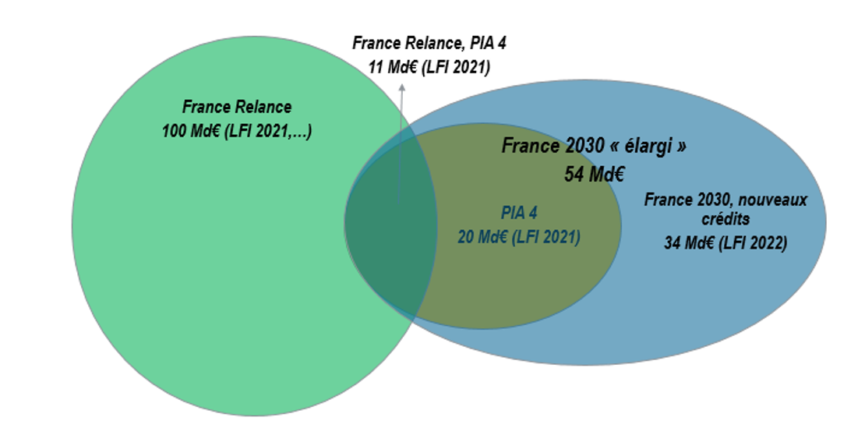
Graphique 2 – Articulation budgétaire de France Relance et France 2030
Source : Secrétariat du comité d’évaluation de France Relance

G3 repar. budget F2030 FR
Graphique 3 – Répartition des budgets alloués par France 2030 et France Relance par thématique (en milliards d’euros)
Source : calculs France Stratégie à partir de Présentation du plan France 2030 – Plan d’investissement, Premier rapport du Comité d'évaluation du plan France Relance, Plan national de relance et de résilience

 | Obectifs
 | France 2030 | France Relance
Formation dans les secteurs stratégiques | 2,000,000,000.00 € | 1,600,000,000.00 €
Technologies numériques / innovation | 4,000,000,000.00 € | 7,000,000,000.00 €
Production de composants électroniques | 5,550,000,000.00 € | 124,000,000.00 €
Sécuriser les matières premières | 1,950,000,000.00 € | 866,000,000.00 €
Fonds marins | 300,000,000.00 € | - €
Spatial | 1,550,000,000.00 € | 515,000,000.00 €
Culture / attractivité des territoires | 0.00 € | 2,000,000,000.00 €
Industries culturelles et créatives | 600,000,000.00 € | 419,000,000.00 €
Pharmaceutique et santé | 2,950,000,000.00 € | 519,000,000.00 €
Alimentation et agriculture | 1,500,000,000.00 € | 2,510,000,000.00 €
Automobile et aéronautique | 3,200,000,000.00 € | 2,600,000,000.00 €
Décarboner l'industrie | 5,000,000,000.00 € | 1,200,000,000.00 €
Hydrogène et énergies renouvelables | 2,300,000,000.00 € | 2,215,000,000.00 €
Nucléaire | 1,000,000,000.00 € | 550,000,000.00 €

 | titre : Les Budgets alloués par France 2030, France relance et le PIA4 selon les thématiques (en milliards d'euros)

G4
Graphique 4
Source : Enquête BVA

ENSEMBLE
INDUSTRIE
BÂTIMENT

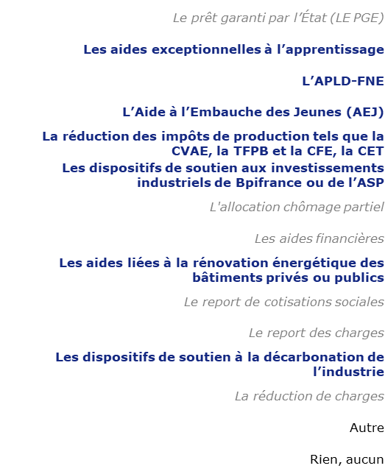
 | v

54%
citent au moins une mesure du plan de relance

